画面レイアウト
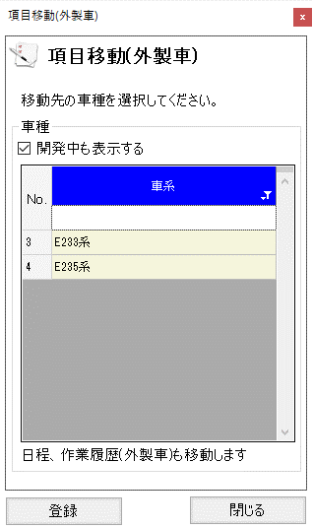

概要
選択した項目の車系・開発符号の移動を行う

画面レイアウト

 | KKS03260 | 項目移動（車系）

